Sheet1
正则表达式

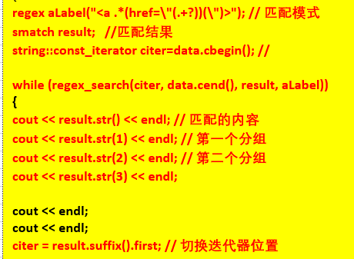
#include <regex>
#include <iostream>
#include <string>
using namespace std;
string htmlCode = R"(
<div class="g-nav clearfix">
<ul>
<li class="hidden-xs"><a href="//tool.lu/">在线工具</a></li>
<!-- <li><a href="//discuss.lu/">讨论</a></li> -->
</ul>
<ul class="fr" id="js_login_bar" data-url="https://tool.lu/hello?callback=?"><li class="dropdown">
<a href="#">语言 <i class="fas fa-caret-down"></i></a>
<ul>
<li><a href="https://tool.lu/">中文</a></li>
<li><a href="https://tool.lu/en_US/">English</a></li>
<li><a href="https://tool.lu/ja_JP/">日本語</a></li>
<li><a href="https://tool.lu/fr_FR/">français</a></li>
<li><a href="https://tool.lu/es_ES/">español</a></li>
<li><a href="https://tool.lu/ru_RU/">Русский</a></li>
<li><a href="https://tool.lu/ko_KR/">한국어</a></li>
<li><a href="https://tool.lu/vi_VN/">việt nam</a></li>
</ul>
</li>
<li><a class="js-login" href="//id.tool.lu/sso/login?redirect=https%3A%2F%2Ftool.lu%2Fhexconvert%2F">登录</a></li>
<li><a href="//id.tool.lu/register">开放注册</a></li>
</ul>
</div>
)";
string find(string data)
{
regex aLabel("<a .*(href=\"(.+?))(\")>"); // 匹配模式
smatch result; //匹配结果
string::const_iterator citer=data.cbegin(); //
while (regex_search(citer, data.cend(), result, aLabel))
{
cout << result.str() << endl; // 匹配的内容
cout << result.str(1) << endl; // 第一个分组
cout << result.str(2) << endl; // 第二个分组
cout << result.str(3) << endl;
cout << endl;
cout << endl;
citer = result.suffix().first; // 切换迭代器位置
}
return result[0];
}
int main()
{
cout << find(htmlCode);
}

#include <iostream>
#include <string>
#include <regex>
using namespace std;
int main(int argc, char *argv[]) {
string text("请发送任何问题或反馈至以下邮箱地址：\
- info@example.com\
- support@example.com\
- sales@example.com\
- contact@example.com");
regex emailRegex("[^ ]+@[^ ]+\\.com"); // 表达式
smatch matchResult;// 匹配的结果，std::smatch 迭代器
string::const_iterator cTextIter(text.cbegin());
// regex_search 每次只能匹配一项
while(regex_search(cTextIter,text.cend(), matchResult, emailRegex)) {
for (auto i : matchResult) {
cout << i << endl;
}
// suffix 获取当前匹配项后面的部分，first返回一个const_iterator
cTextIter = matchResult.suffix().first;
}
return 0;
}

